Données
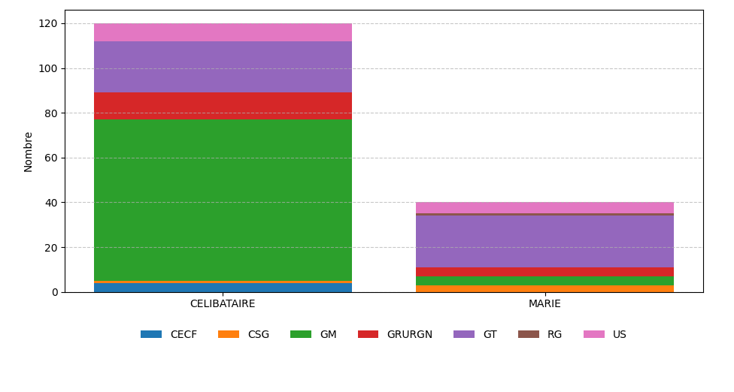
CECF | CSG | GM | GRURGN | GT | RG | US | TOTAL
4 | 1 | 72 | 12 | 23 | 0 | 8 | 120
0 | 3 | 4 | 4 | 23 | 1 | 5 | 40
4 | 4 | 76 | 16 | 46 | 1 | 13 | 160

